PART CD
Danby Model: DCR047A1BBSL
Factory Model: BC-138
Effective Date: Mar 29th, 2017
Revision: |  | Updated Part Number, Build Code 01 Sept. 2021 | Updated Part Number, April 2022
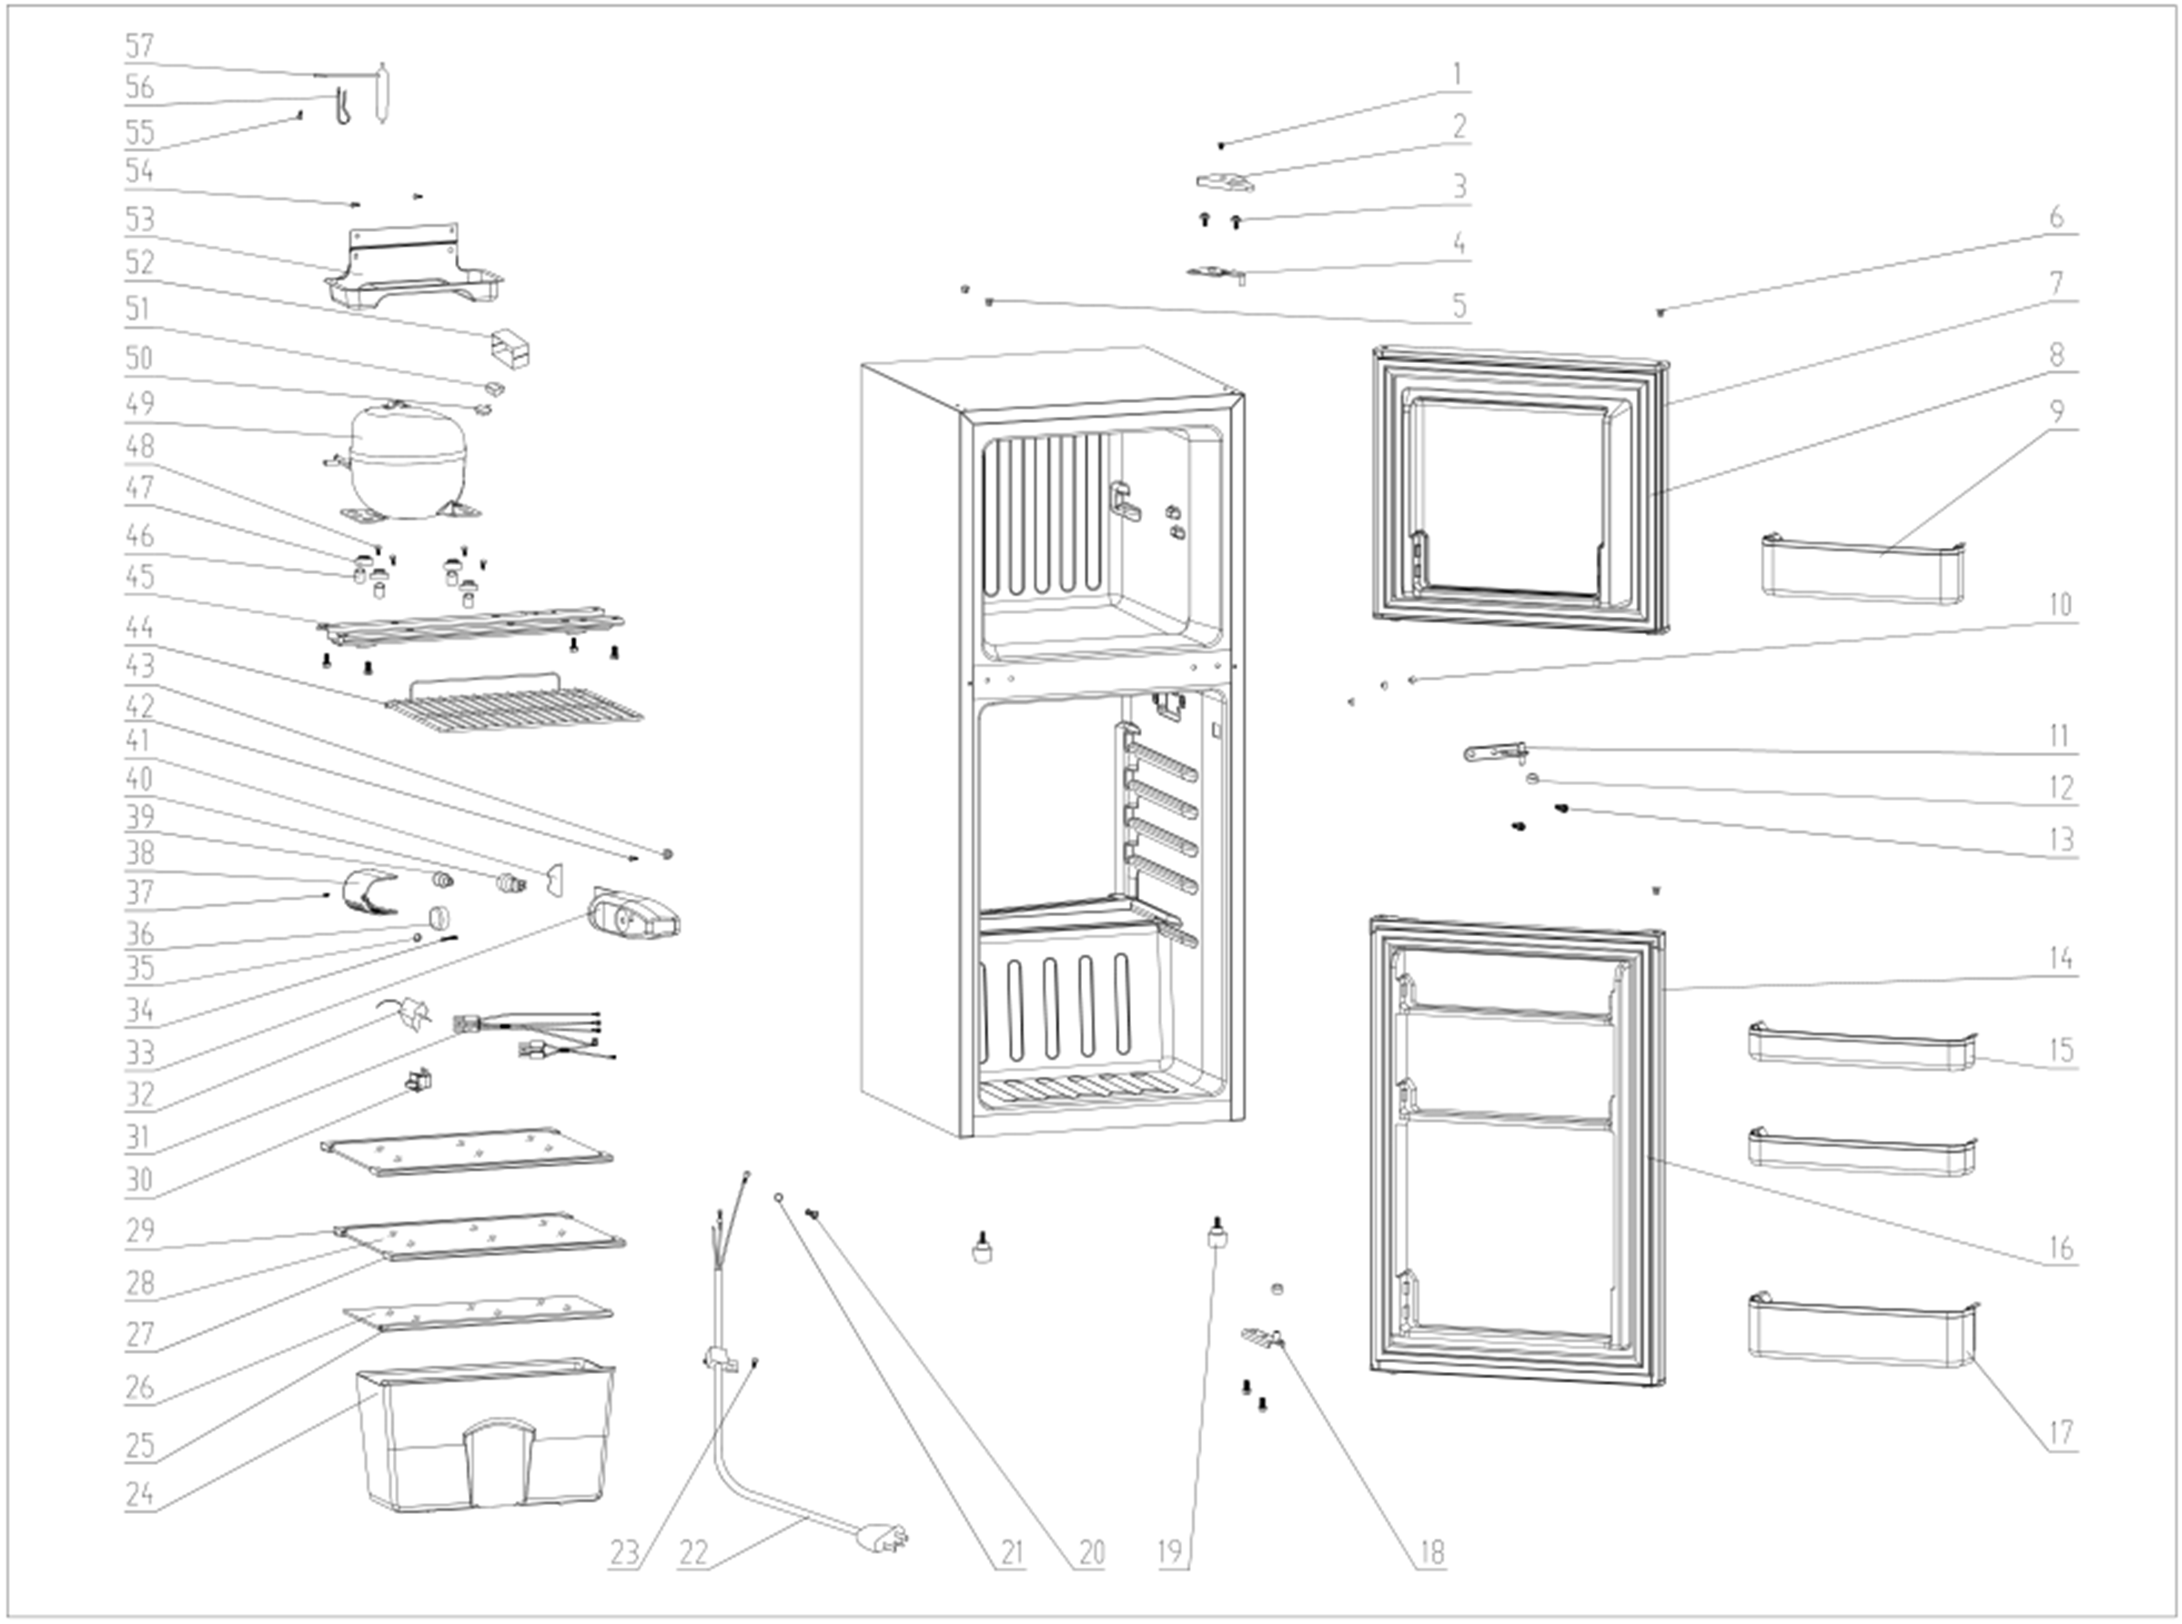
NO | PART NUMBER, Build Code 00 |  |  | PART DESCRIPTION (ENG) | QTY | PARTS SPECIFICATION (for updated parts) | Notes
1 | 1.05.02.01.001 | na |  | Upper Hinge Cover Screw | 1 | GB/T818 screw,M4×6 | Special Order
2 | 1.25.02.12.04.008 | 1.02.05.02.035 |  | Upper Hinge Cover | 1 | ABS, black
3 | 1.05.03.03.019 | 1.05.03.03.033 |  | Upper Hinge Cover Bolt Assy | 12 | M6×16 Screw | Special Order
4 | 3.5.2.02.0528 | 3.5.2.04.291 |  | Upper Hinge | 1 | t2.5/Q235-A, Galvanized
5 | 1.25.02.12.03.001 | 1.02.05.02.044 |  | Hinge Plug(cabinet) | 1 | ABS, black
 |  | 1.02.12.05.003 |  | Door Axis Washer | 1 | ABS, black
6 | 1.25.02.12.05.001 | 1.02.12.05.031 |  | Freezer Door Assy Plug | 2 | ABS, black
7 | 3.2.05.2.03.381 | 3.12.05.02.0002 |  | Freezer Door Assy | 1 | JC580H
8 | 1.05.35.03.161 | 1.05.35.03.566 | 1.05.35.03.571 | Freezer Door Gasket(Black) | 1 | PVC,black
9 | 1.02.03.11.041 |  |  | Freezer Door Shelf | 1 | GPPS,transparent
10 | 1.25.02.12.03.011 |  |  | Middle Hinge Plug | 2 | ABS, black
11 | 1.05.06.04.012 | 1.05.05.04.018 | 1.05.06.04.018 | Middle Hinge Assy | 1 | t3.0/Q235-A, galvanizing
12 | 1.02.09.02.027 |  |  | Middle Hinge Washer | 2 | ABS, black | Special Order
13 | 1.05.03.03.002 |  |  | Hinge Cover Bolt Assy | 8 | M6×14(big washer φ12) | Special Order
14 | 3.2.05.2.02.437 | 3.12.05.01.0042 |  | Refrigerator Door Assy | 1 | JC580H
15 | 1.02.03.11.040 |  |  | Refrigerator Door Shelf(small) | 2 | GPPS,transparency
16 | 1.05.35.03.157 | 1.05.35.03.565 | 1.05.35.03.572 | Refrigerator Door Gasket | 1 | PVC,black
17 | 1.02.03.11.039 |  |  | Refrigerator Door Shelf(big) | 1 | GPPS,transparency
18 | 3.2.02.12.082 | 1.05.06.05.002 |  | Bottom Hinge Assy(Black) | 1 | t3.0/Q235-A,Galvanized
19 | 1.02.12.06.007 |  |  | Foot(Black) | 2 | M6×15,black
20 | 1.05.03.01.001 | 1.05.01.01.019R |  | Earthing Screw | 2 | GB/T818 screw, M4×8 | Special Order
21 | 1.05.04.01.002 |  |  | Lock Washer | 2 | GB/T862.1 , φ4 | Special Order
22 | 1.01.01.01.271R |  |  | Power Supply Cord Assy | 1 | E465601 XYP-204 SJT 18AWG×3C | Special Order
23 | 1.05.03.02.006 |  |  | Power Supply Cord Fixing Screw | 1 | JIS tapping Screw, 4×12 | Special Order
24 | 1.02.03.11.003 | 1.02.03.11.053 |  | Crisper | 1 | GPPS,transparent
25 | 1.02.02.11.022 |  |  | Crisper Glass Cover Shelf Trim | 1 | PVC,white
26 | 1.05.31.12.004 | 1.05.31.11.092 |  | Crisper Glass Cover | 1 | tempered glass,t4
27 | 1.25.02.01.30.003 |  |  | Glass Shelf Front Shelf Trim | 2 | ABS, white
28 | 1.05.31.11.021 | 1.05.31.11.091 |  | Glass Shelf | 2 | tempered glass,t4
29 | 1.25.02.01.31.003 |  |  | Glass Shelf Back Shelf Trim | 2 | ABS, white
30 | 1.01.03.02.013R |  |  | Light Switch | 1 | HC-050K.4
31 | 1.01.01.04.804R |  |  | Thermostat Connection Wire | 1 | Athermal compensation | Special Order
32 | 1.03.02.01.113 |  |  | Thermostat | 1 | WDF25K-L-EX
33 | 1.02.15.03.029 | 1.02.11.02.132 |  | Temperature Cover | 1 | ABS
34 | 1.05.02.02.011 |  |  | Lamp Holder Screw | 1 | JIS tapping Screw,3.5×32 | Special Order
35 | 1.02.12.05.011 | 1.02.11.03.164 |  | Thermostat Plug | 1 | Translucent PP | Special Order
36 | 1.02.15.06.061 | 1.02.15.06.127 |  | Thermostat Knob (Silkscreen) | 1 | ABS
37 | 1.05.02.03.002 | 1.05.02.02.029 |  | Light Cover Screw | 1 | ST3.5x9.5(1Cr18Ni9) | Special Order
38 | 1.02.11.03.008 | 1.02.11.03.163 |  | Light Cover | 1 | Translucent PP
39 | 1.01.03.04.512 |  |  | Incandescent Bulb | 1 | E12, 120V,10W
40 | 1.01.03.06.015 |  |  | Lamp Holder | 1 | E12-1.2-00, AC125V,75W
41 | 3.5.2.02.0815 |  |  | Lamp Dam-board | 1 | ABS,t1 | Special Order
42 | 1.05.02.02.010 | 1.05.01.02.010 |  | Thermo Regulating Button Screw | 1 | ST4.2x13(1Cr18Ni9) | Special Order
43 | 1.02.12.05.017 |  |  | Thermostat Regulating Button | 1 | ABS,grey | Special Order
44 | 1.05.08.04.214 |  |  | Freezer Wire Shelf | 1 | White
45 | 3.2.02.07.208 |  |  | Compressor Support | 1 | t1.2/Q235-A, black | Special Order
 |  | 1.05.05.09.004 |  | Bolt | 2 | Q236
 |  | 1.02.09.02.029 |  | Roller | 2 | ABS
46 | 1.03.01.01.382A | 1.03.01.01.597A |  | Compressor Sleeve | 4 | φ8.3×16 | Special Order
47 | 1.03.01.01.382B | 1.03.01.01.597B |  | Compressor Rubber Washer | 4 | Rubber,black | Special Order
48 | 1.03.01.01.382D | 1.03.01.01.597D |  | Compressor Screw | 4 | GB/T9074.13 Bolt Assy, M6×27 | Special Order
49 | 1.03.01.01.382 | 1.03.01.01.597 |  | Compressor | 1 | MK1070HY | Special Order
50 | 1.03.01.01.382PTC | 1.03.01.01.597PTC |  | PTC Starter | 1 | QPS2-B4R7MG1
51 | 1.03.01.01.382F | 1.03.01.01.597F |  | OLP | 1 | DRB23M61A2
 |  | 1.03.01.01.597LA |  | Wire Clip | 1
52 | 1.03.01.01.382G | 1.03.01.01.597G |  | Cover | 1 | ABS, black | Special Order
53 | 3.2.02.15.017 | 3.2.02.15.017 |  | Drip Tray | 1 | t1.2/Q235-A, black
54 | 1.05.03.02.001 |  |  | Drip Tray Screw | 2 | JIS tapping Screw,4×12 | Special Order
55 | 1.05.03.02.002 |  |  | Bracket Screw | 1 | JIS tapping Screw,4×12 | Special Order
56 | 3.5.2.06.014 |  |  | Filter Bracket | 1 | B-0.5/08F,galvanized surface | Special Order
57 | 1.03.30.03.013 |  | 1.03.30.03.034 | Filter | 1 | BC258W
 |  | 1.05.06.05.513 |  | Left Bottom Hinge | 1 | t3.0/Q235-A,Galvanized

